sheet1
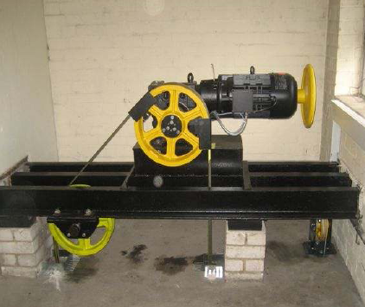

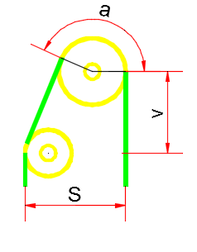
V | 50 | فاصله عمودی مرکز تا مرکز فلکه ها

S | 60 | فاصله سیم تا سیم

 | 50 | قطر فلکه کشش

 | 40 | قطر فلکه انحراف

alpha | 168.8 | زاویه کشش به دست آمده

